关系图
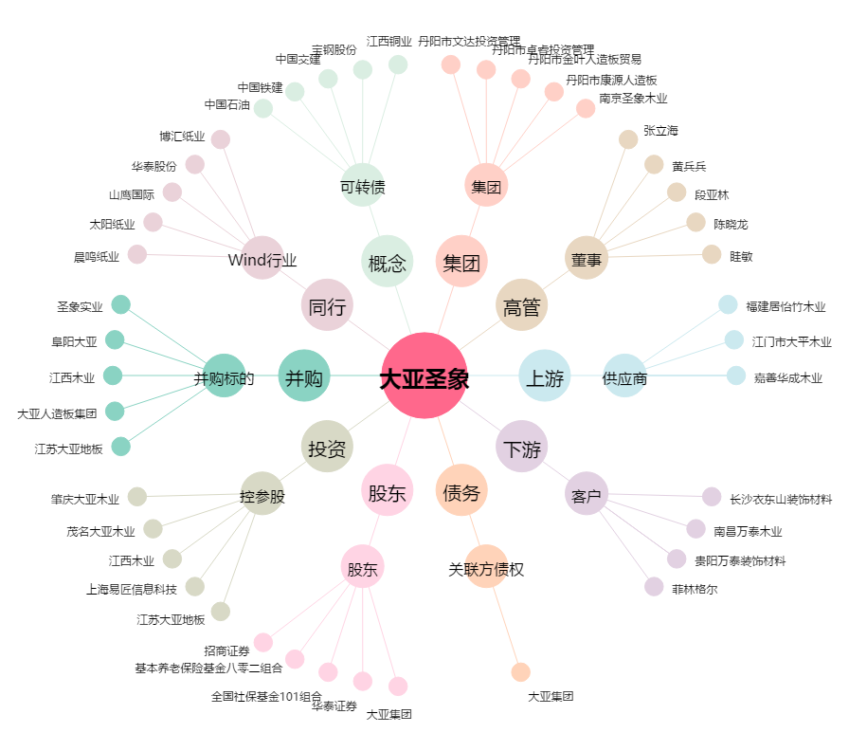
大亚圣象[000910.SZ] - 关系概览图

